Kontaktpersonen
!!! Das in diesem Excel-Dokument berechnete Absonderungsende für Kontaktpersonen ist als vorläufig zu betrachten. Es bedarf einer Festlegung nach Prüfung durch das zuständige Gesundheitsamt.
Angabe der positiv getesteten Person (auch als Indexfall bezeichnet) |  | Bitte von Ihnen vollständig alle bekannten Felder/Spalten ausfüllen. Bitte keine Leerzeilen lassen! Wir danken für Ihre Unterstützung. |  |  |  |  |  |  |  |  |  |  |  |  |  |  | Dieser Bereich wird vom Gesundheitsamt ausgefüllt bzw. weiterverarbeitet. Bitte keine Eingaben in diesen Spalten. Einige Felder füllen sich automatisch aus. Bitte vor Import dennoch Überprüfung. Für Import ab Zelle F3 (Geschlecht) alle ausgefüllten Zellen inkl. Spaltenbezeichnung (Tastenkombination STRG + Shift + Pfeil nach unten + Pfeil nach rechts) markieren.
 | Die ausgefüllte Liste bitte an folgende E-Mail senden: |  |  |  | gesundheitsamt-infektionsschutz@dresden.de |  |  | Kontaktdaten der relevanten Kontaktpersonen
Name: | Nr. | Station/Wohngruppe | Personengruppe | Geschlecht | Name | Vorname | Geburtsdatum | Straße | Hausnr. | PLZ | Ort | Tel. | E-Mail | letzt. Kontakt Indexfall | Reiserückkehrer | Bemerkung | Meldedatum | Absonderung von | Absonderung bis | Absonderung angeordnet am | Kontaktumfeld | Kontaktkategorie | Kontakt zur Indexperson | tätig in | betreut in | untergebracht in
Vorname: | 1
Geburtsdatum: | 2
Straße: | 3
Hausnummer: | 4
PLZ: | 5
Ort: | 6
Telefonnummer: | 7
E-Mail: | 8
Erkrankungsbeginn: | 9
Abstrichdatum: | 10
Art der Institution: | 11
Bezeichnung: | 12
Straße & Hausnr.: | 13
PLZ Ort: | 14
Symptome, falls vorhanden und bekannt, bitte mit "ja" angeben: | 15
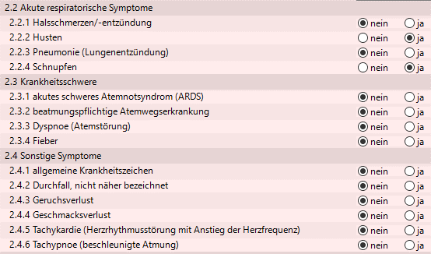
 | 16
 | 17
 | 18
 | 19
 | 20
 | 21
 | 22
 | 23
 | 24
 | 25
 | 26
 | 27
 | 28
 | 29
 | 30
 | 31
 | 32
 | 33
Die GELB hinterlegten Zellen sind Auswahlfelder. Bitte wählen Sie eine der vorgebenenen Angaben aus der Liste aus. | 34
 | 35

 | 36
 | 37
 | 38
 | 39
 | 40
 | 41
 | 42
 | 43
 | 44
Infoportal zum Corona-Virus in Dresden | 45
 | 46
 | 47
 | 48
 | 49
 | 50
 | 51
 | 52
 | 53
 | 54
 | 55
 | 56
 | 57
 | 58
 | 59
 | 60
 | 61
 | 62
 | 63
 | 64
 | 65
 | 66
 | 67
 | 68
 | 69
 | 70
 | 71
 | 72
 | 73
 | 74
 | 75
 | 76
 | 77
 | 78
 | 79
 | 80
 | 81
 | 82
 | 83
 | 84
 | 85
 | 86
 | 87
 | 88
 | 89
 | 90
 | 91
 | 92
 | 93
 | 94
 | 95
 | 96
 | 97
 | 98
 | 99
 | 100
 | 101
 | 102
 | 103
 | 104
 | 105
 | 106
 | 107
 | 108
 | 109
 | 110
 | 111
 | 112
 | 113
 | 114
 | 115
 | 116
 | 117
 | 118
 | 119
 | 120
 | 121
 | 122
 | 123
 | 124
 | 125
 | 126
 | 127
 | 128
 | 129
 | 130
 | 131
 | 132
 | 133
 | 134
 | 135
 | 136
 | 137
 | 138
 | 139
 | 140
 | 141
 | 142
 | 143
 | 144
 | 145
 | 146
 | 147
 | 148
 | 149
 | 150
 | 151
 | 152
 | 153
 | 154
 | 155
 | 156
 | 157
 | 158
 | 159
 | 160
 | 161
 | 162
 | 163
 | 164
 | 165
 | 166
 | 167
 | 168
 | 169
 | 170
 | 171
 | 172
 | 173
 | 174
 | 175
 | 176
 | 177
 | 178
 | 179
 | 180
 | 181
 | 182
 | 183
 | 184
 | 185
 | 186
 | 187
 | 188
 | 189
 | 190
 | 191
 | 192
 | 193
 | 194
 | 195
 | 196
 | 197
 | 198
 | 199
 | 200
 | 201
 | 202
 | 203

